Sheet1
序号 | 地址 | 实际 | 预期 | 说明 | 结果 | 通过
1 | http://adx.test/#/roleConfig?type=0 | 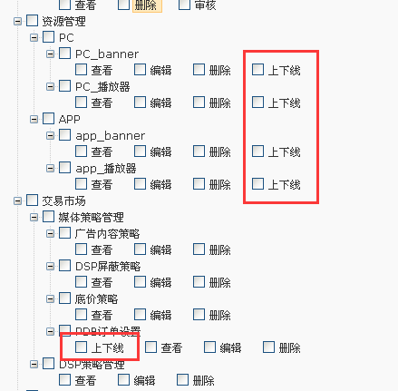 | 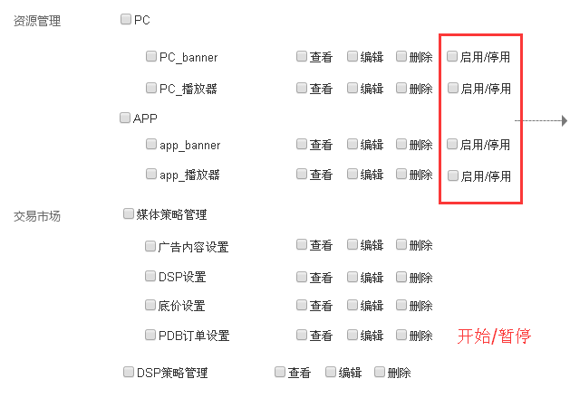 | 操作名称与需求不一致 | Y | 52

2 | http://adx.test/#/roleConfig?type=0 | 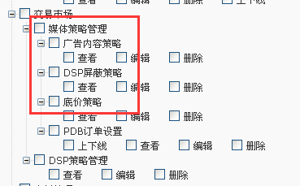 | 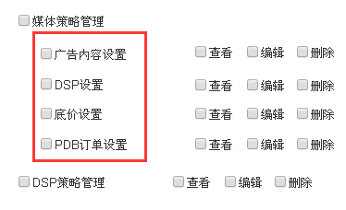 | 模块名称与需求不一致 | Y

3 | http://adx.test/#/roleConfig?type=0 |  |  | 实际系统中没有删除功能 | Y

4 | http://adx.test/#/roleConfig?type=0 | 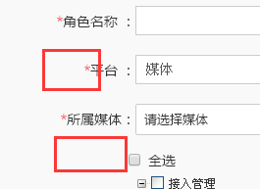 | 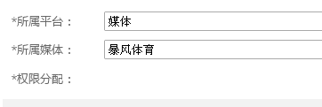 | 缺少“媒体”俩字， 缺少“权限分配”标识 | Y

5 | http://adx.test/#/role | 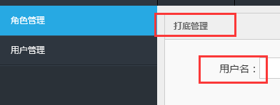 |  | 角色管理页面左上角显示“打底管理”； 显示用户名应改为“角色名称” | Y

6 | http://adx.test/#/role |  |  | 缺少“用户数”列 | Y

7 | http://adx.test/#/adContent | 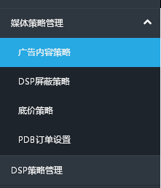 | 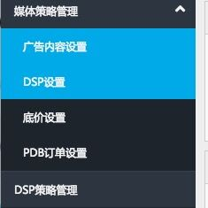 | 测试环境中页面名称与线上不一致，需要改成和需求一致 | Y

8 | http://adx.test/#/roleConfig?type=0 | 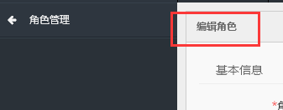 |  | 页面名称与需求不一致 | Y

9 | http://adx.test/#/user | 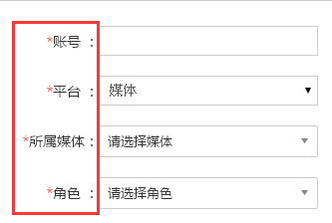 | 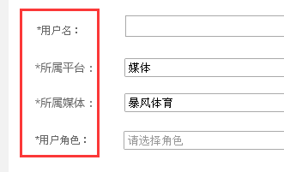 | 输入框名称与需求不一致 | Y

10 | http://adx.test/#/user | 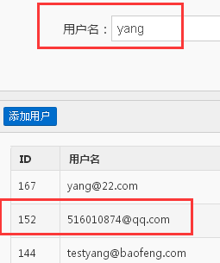 |  | 检索到用户名没有“yang”的用户 | Y

11 | http://adx.test/#/role |  |  | “用户数”列的位置与需求不一致 | Y

12 | http://adx.test/#/roleConfig?role_id=34&name=test-delete&type=1&bf_pid=1&ssp_id=0 | 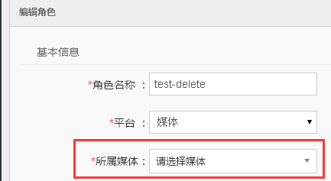 |  | 进入编辑角色，所属媒体不会显示上次选择的媒体名称 | Y

13 | http://adx.test/#/roleConfig?role_id=36&type=1&bf_pid=0&ssp_id=0 |  |  | 角色名为空时，应弹出提示，且不能提交成功 | Y

14 | http://adx.test/#/roleConfig?role_id=36&type=1&bf_pid=0&ssp_id=0 | 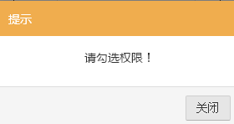 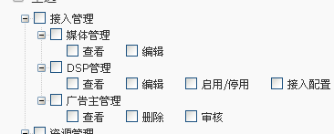 |  | 权限全部不勾选时，应在编辑页面弹出提示，且不能提交成功； 现在全部不勾选时，弹出提示，提交成功后，跳转到角色列表页，弹框不消失 | Y

15 | http://adx.test/#/mediaAdd?type=0 |  |  | 超级管理员权限添加媒体时，*营业执照 选择图片上传，提示403 | Y

16 | http://adx.test/#/user | 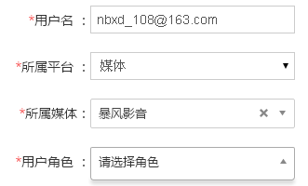 |  | 用户角色下拉框无内容 | Y

17 | http://adx.test/#/role |  |  | 添加角色后，选择的所属媒体没有成功保存，且列表页显示为空 | Y

18 | http://adx.test/#/changePwd | 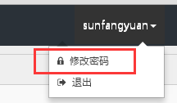 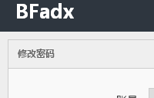 |  | 首页，点击名称后，应显示“个人中心” | Y

19 | http://adx.test/#/role | 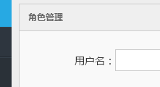 |  | 角色管理列表页，输入框应显示为“角色名称” | Y

20 | http://adx.test/#/changePwd | 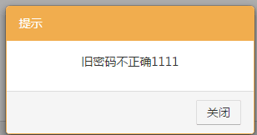 |  | 旧密码提示框文字问题 | Y

21 | http://adx.test/#/user | 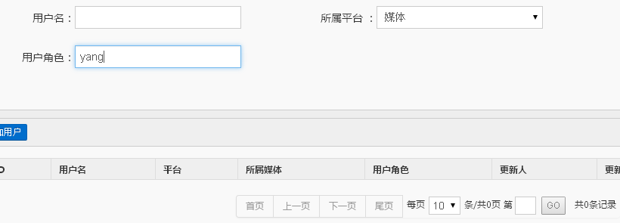 |  | 平台选择“媒体”，不选择所属媒体时，用户角色输入“管理”，不能搜索到角色为“魔镜管理员”的相关用户 | Y

22 | http://adx.test/#/403 nbxd_108@163.com 2LTPHN | 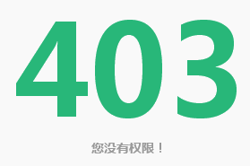 |  | 媒体：暴风影音 角色：影音运营 进入首页 403 | Y

23 | http://adx.test/#/pcBanner nbxd_108@163.com 2LTPHN | 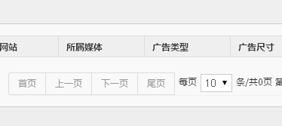 |  | 媒体：暴风影音 角色：影音运营 新建广告位后，列表中不可见 | Y

24 | http://adx.test/#/403 | 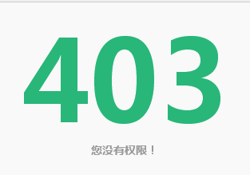 |  | 超级管理员权限， 素材管理列表页 403 | Y

25 | http://adx.test/#/403 |  |  | 超级管理员权限， 数据报告列表页 403 | Y

26 | http://adx.test/#/adn |  |  | 超级管理员权限， ADN编辑上传文件 403 | Y

27 | http://adx.test/#/material nbxd_100@163.com 123456 | 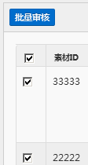 |  | 权限未勾选审核，存在“批量审核”按钮 | Y

28 | http://adx.test/#/appPlayerBanner nbxd_100@163.com 123456 |  |  | 权限未勾选编辑，存在“编辑”按钮，应显示为“查看”按钮 | Y

29 | http://adx.test/#/appBanner http://adx.test/#/appPlayerBanner http://adx.test/#/pcBanner http://adx.test/#/pcPlayerBanner nbxd_100@163.com 123456 | 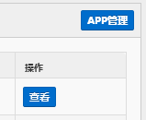 |  | 仅有查看功能，不开放“app管理”，“播放器管理”，“网站管理”，“PC播放器管理” | Y

30 | http://adx.test/#/pdb nbxd_100@163.com 123456 | 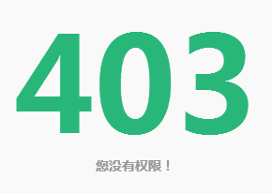 |  | 未勾选开始/暂停，pdb订单设置列表页中，点击开始按钮后，跳转到403； “开始/暂停”对于无权限用户应灰显，不可操作 | Y

31 | http://adx.test/#/pdb nbxd_100@163.com 123456 |  |  | PDB订单设置页面，没有删除权限的用户，应不可见勾选框 | Y

32 | http://adx.test/#/appBanner http://adx.test/#/appPlayerBanner http://adx.test/#/pcBanner http://adx.test/#/pcPlayerBanner nbxd_100@163.com 123456 | 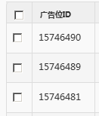 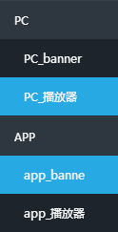 |  | 广告位页面，没有删除权限的用户，应不可见勾选框 | Y

33 | http://adx.test/#/role nbxd_100@163.com 123456 | 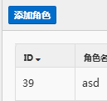 |  | 权限未勾选编辑，存在“编辑”按钮，应显示为“查看”按钮，且不存在“添加角色”按钮 | Y

34 | http://adx.test/#/priming nbxd_100@163.com 123456 | 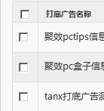 |  | 仅有查看功能，应不存在勾选框 | Y

35 | http://adx.test/#/media |  |  | 媒体管理无“启用/停用”列 | Y

36 | http://adx.test/#/report/media nbxd_104@163.com MLZRBP | 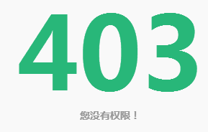 |  | 勾选了数据报告权限，点击“数据报告”时，显示403 | Y

37 | http://adx.test/#/user |  |  | 超级管理员权限，删除“用户”，无任何删除成功提示,刷新页面后，该用户不显示 | Y

38 | http://adx.test/#/user | 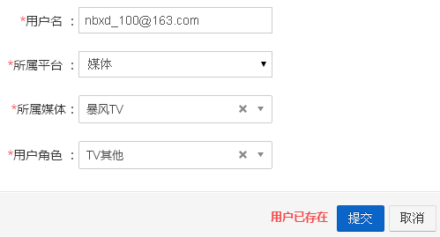 |  | 添加一个已经被删除的用户，提示用户名已存在 | Y

39 | http://adx.test/#/pdb nbxd_108@163.com 2LTPHN | 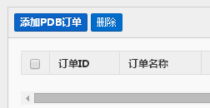 |  | 媒体：暴风影音 角色：影音运营 添加PDB订单后，列表页没有显示 | Y

40 | http://adx.test/#/priming nbxd_108@163.com 2LTPHN | 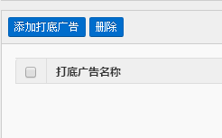 |  | 媒体：暴风影音 角色：影音运营 添加打底广告后，列表页没有显示 | Y

41 | http://adx.test/#/role | 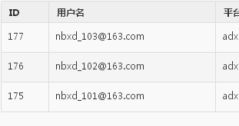 |  | 删除用户后，列表中用户数量不会减少 | Y

42 | http://adx.test/#/dspAdd?type=1&id=25 |  |  | 超级管理员权限， 上传“营业执照”“ICP认证图”“dsplogo”，显示 403 | Y

43 | http://adx.test/#/pdb 592303289@qq.com XMIWYT | 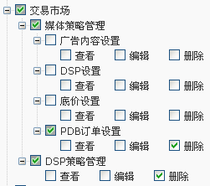 |  | 角色设置交易市场“删除”权限， 点击“交易市场”之后显示 403 | Y

44 | http://adx.test/#/roleConfig?type=0 13520210355@139.com Y44D4H | 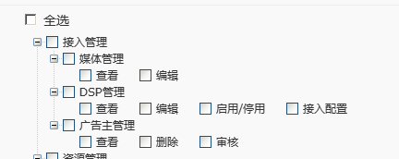 |  | 媒体管理员权限，应不可见“接入管理”的勾选层级 | Y

45 | http://adx.test/#/403 nbxd_101@163.com 6YZWDF | 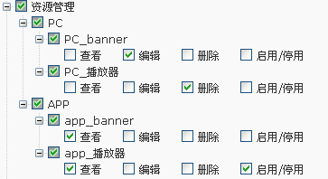 |  | PC广告位不分配查看权限，点击“资源管理”，显示 403 （错误存在，该情况可以接受） | Y

46 | http://adx.test/#/role sunfangyuan0210@aliyun.com 76W3TX | 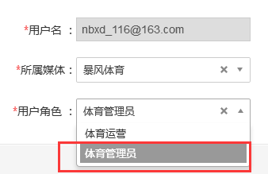 |  | 媒体管理员只有一个，不能生成“管理员”权限的用户 （可以存在多个管理员，分配同级的管理员权限） | Y

47 | http://adx.test/#/roleConfig?type=0 13520210355@139.com Y44D4H | 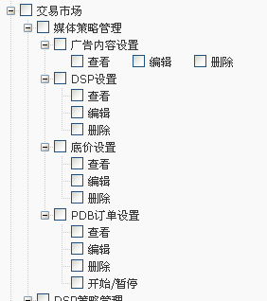 |  | 未勾选时竖排显示，勾选后，变为横排显示，排版会改变 | Y

48 | http://adx.test/#/roleConfig?type=0 sunfangyuan0210@aliyun.com 76W3TX |  |  | 媒体管理员，不能显示“ADN管理”勾选框，该模块对媒体不可见 | Y

49 | http://adx.test/#/roleConfig?type=0 | 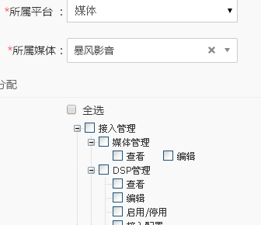 |  | 超级管理员权限，在创建媒体角色时，“接入配置”“ADN管理”"dsp策略管理"等媒体没有的模块，也会显示，应该为，选择媒体后，隐藏不对媒体开放的模块勾选框 | Y

50 | http://adx.test/#/roleConfig?type=0 13520210355@139.com Y44D4H | 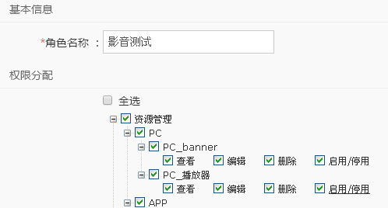 |  | 媒体管理员权限，创建角色时，勾选了内容并填写了名称，“提交”按钮一直灰显 | Y

51 | http://adx.test/#/advertiser nbxd_106@163.com XLQCCK | 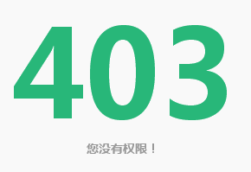 |  | adx用户，存在广告主管理页面的权限，打开显示 403 | Y

52 | http://adx.test/#/user sunfangyuan0210@aliyun.com 76W3TX | 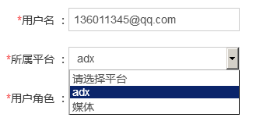 |  | 媒体管理员新建用户时，不可以创建adx的角色 | Y

